关系图
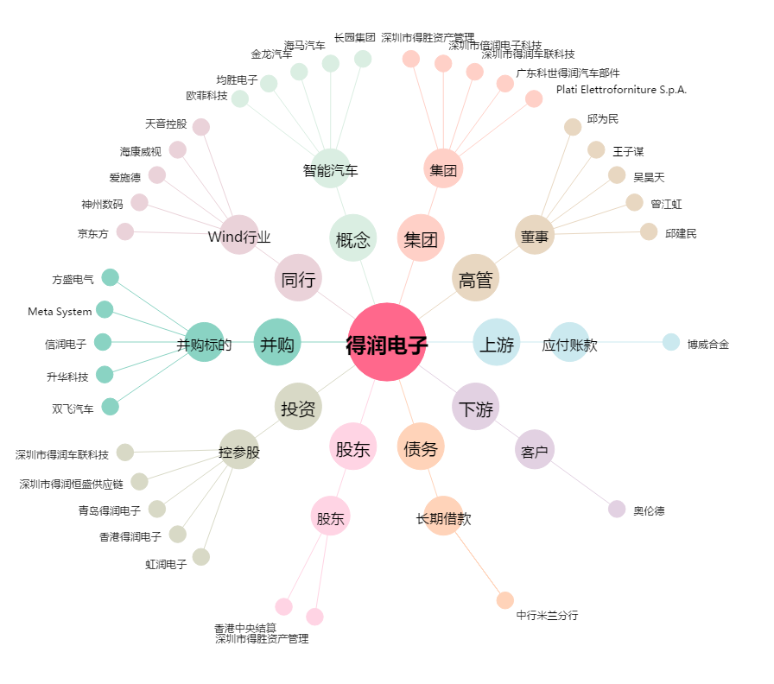
得润电子[002055.SZ] - 关系概览图

